Tabele zbiorcze
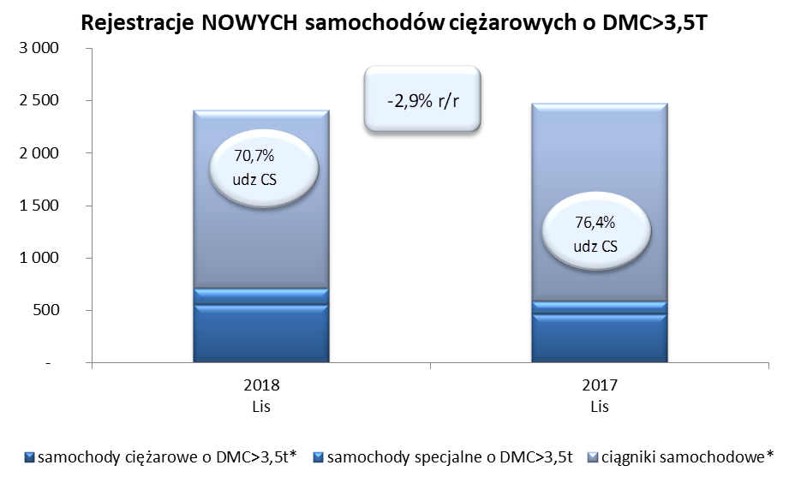
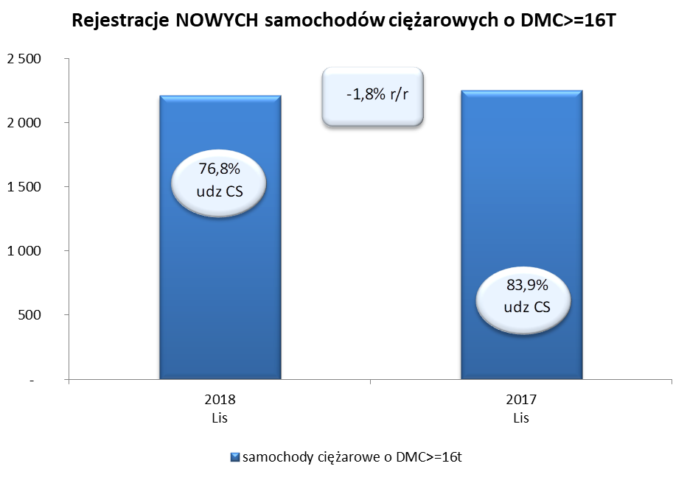
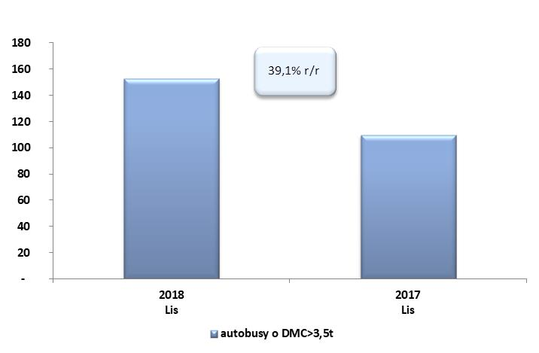
PZPM na podstawie danych CEP (MC) |  |  |  |  |  | 06/12/2018
 |  |  |  |  |  | sztuki
PIERWSZE REJESTRACJE NOWYCH POJAZDÓW UŻYTKOWYCH O DMC>3,5T
 | 2018 Lis | 2017 Lis | % zmiana r/r | 2018 Sty -Lis | 2017 Sty - Lis | % zmiana r/r
SAMOCHODY CIĘŻAROWE - RAZEM | 2,404 | 2,475 | -2.9% | 27,852 | 24,930 | 11.7%
samochody ciężarowe o DMC>3,5t* | 552 | 462 | 19.5% | 6,264 | 5,197 | 20.5%
samochody specjalne o DMC>3,5t | 153 | 123 | 24.4% | 810 | 631 | 28.4%
ciągniki samochodowe* | 1,699 | 1,890 | -10.1% | 20,778 | 19,102 | 8.8%
AUTOBUSY - RAZEM | 153 | 110 | 39.1% | 2,501 | 1,934 | 29.3%
autobusy o DMC>3,5t | 153 | 110 | 39.1% | 2,501 | 1,934 | 29.3%
RAZEM POJAZDY UŻYTKOWE | 2,557 | 2,585 | -1.1% | 30,353 | 26,864 | 13.0%
*/ Nie uwzgledniono rejestracji własnych marek krajowych producentów

